Sheet1
2020/9/2プログラム作成部分作業まとめ
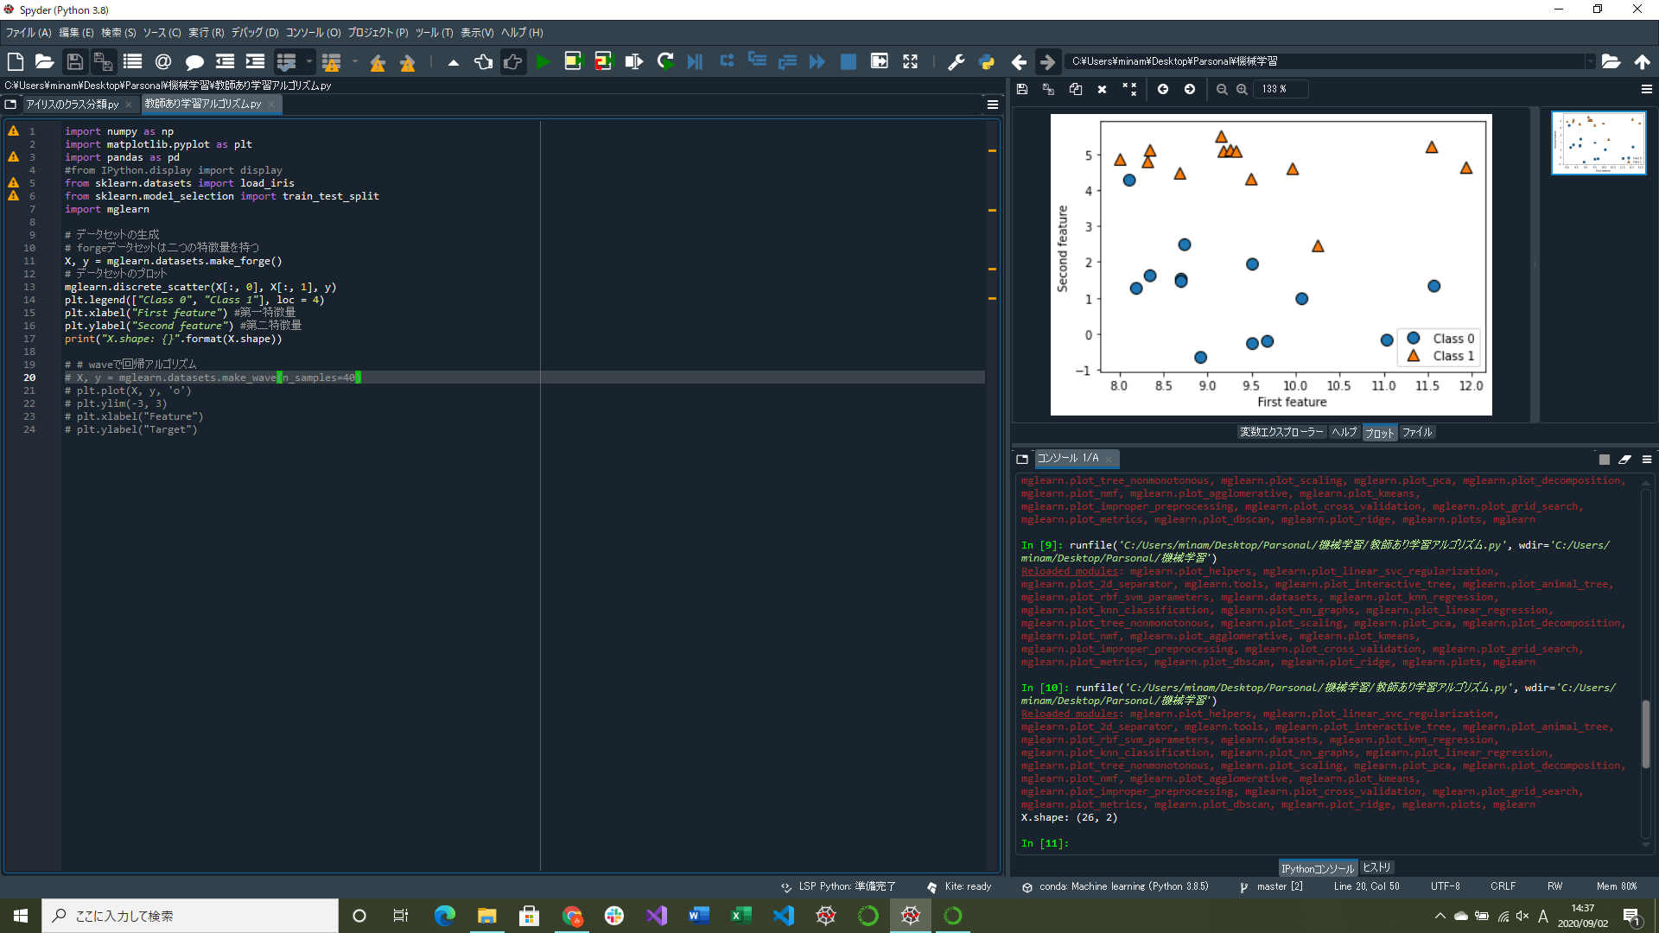
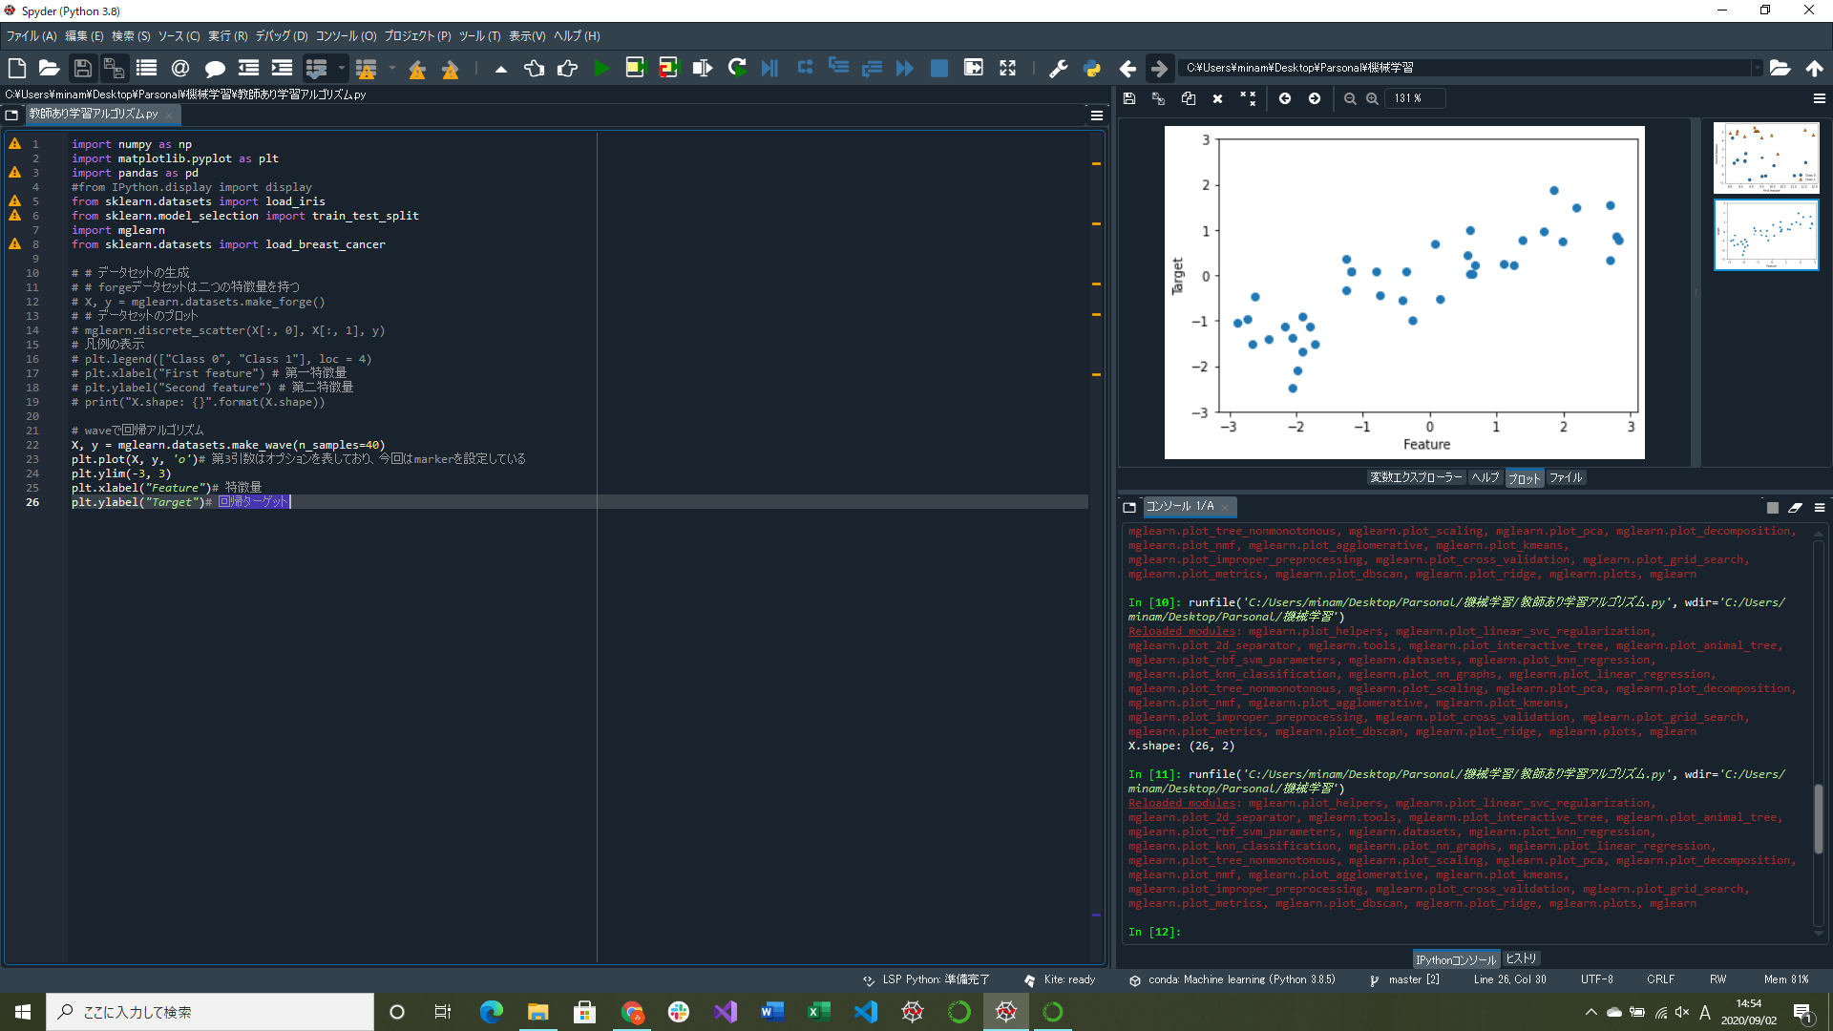

一般的な教師あり学習アルゴリズムについて
→今後も増える
plt.plotの第3引数の「o」について調べる
→マーカーの形を丸にしていた(marker=がないだけ、vだと三角になる、ほかにもいろいろある)
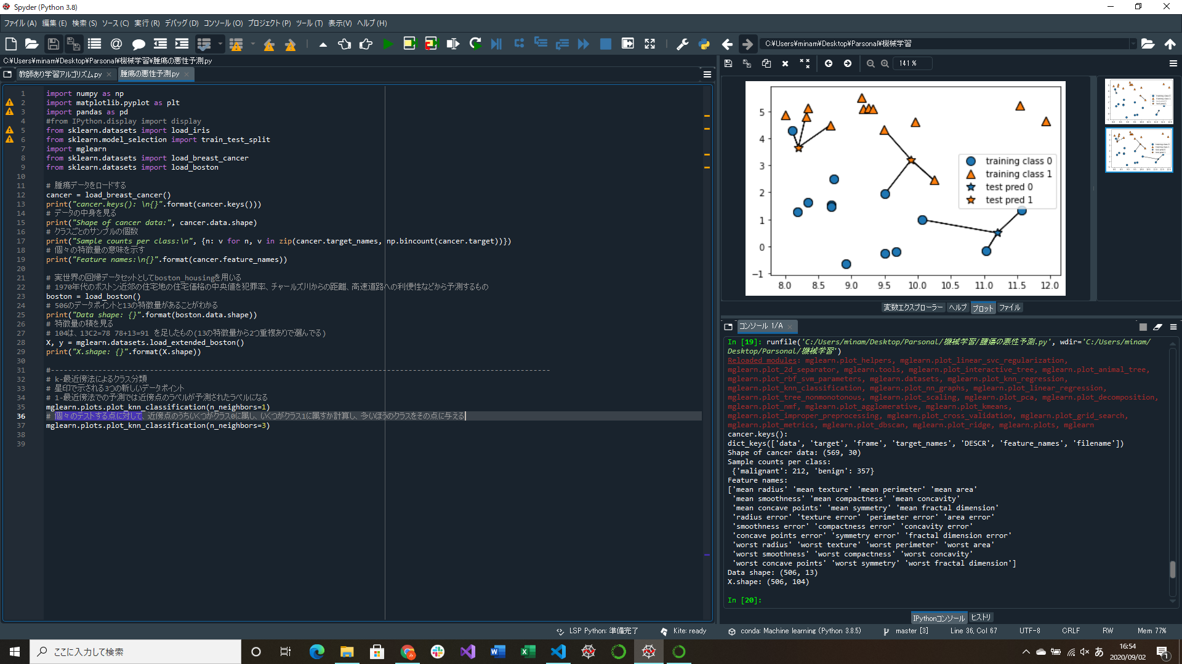


腫瘍の悪性かどうか予測するプログラム作成
→k-最近傍法の部分は「教師あり学習アルゴリズム.py」に移す予定

